SECTORES CRITICOS
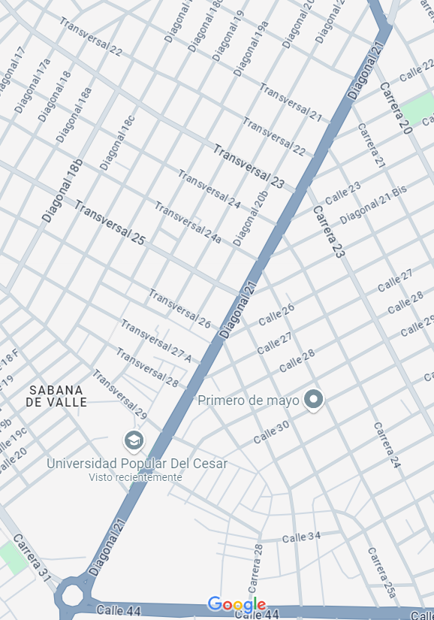
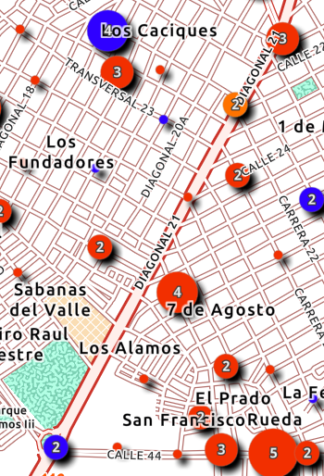
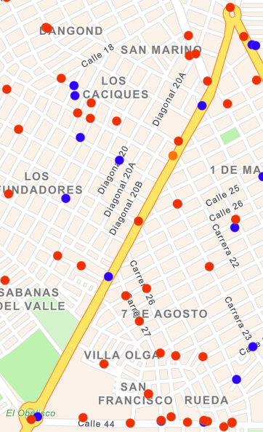
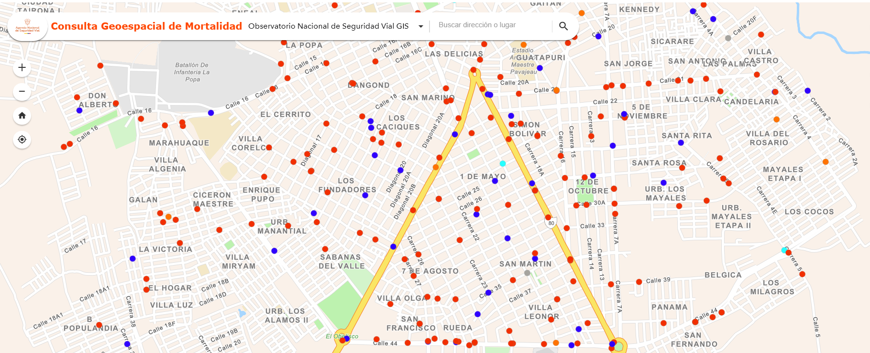
DATOS 2021

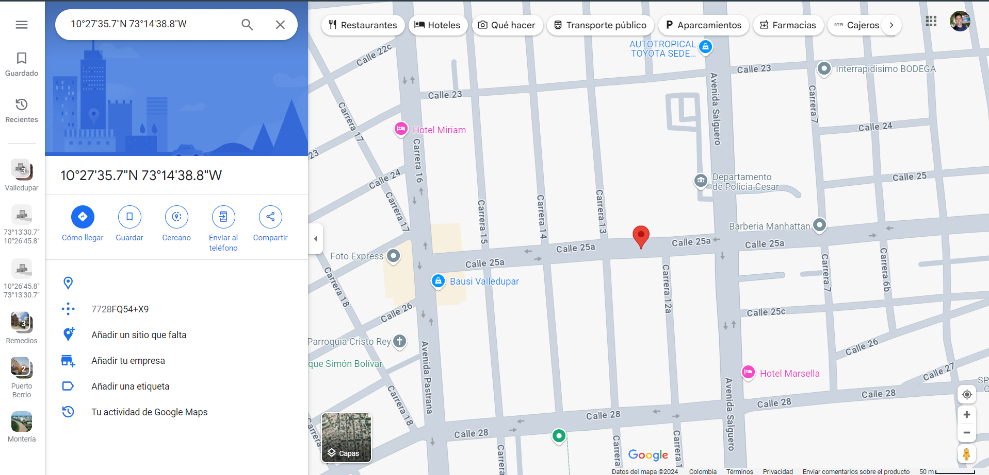
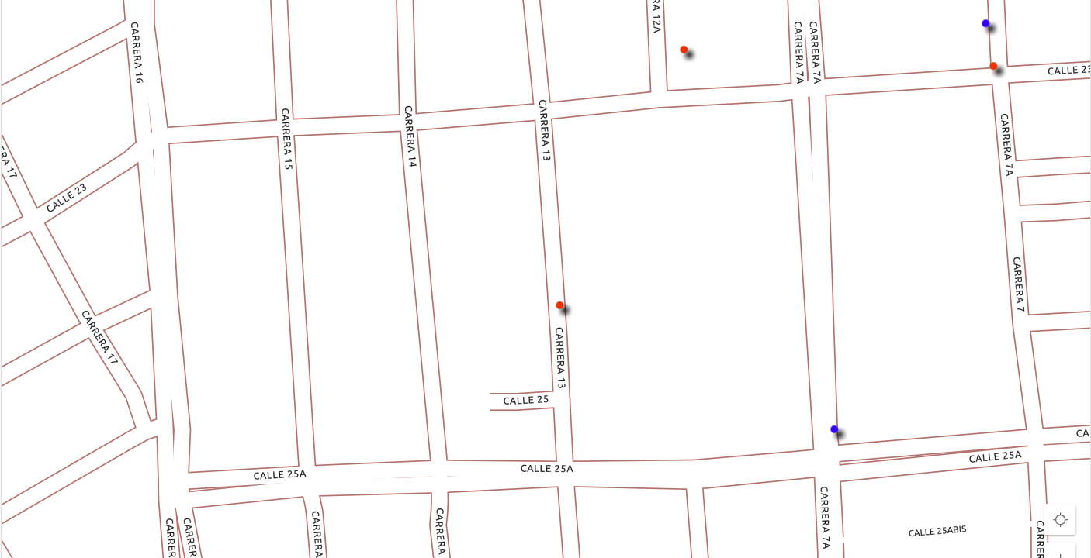
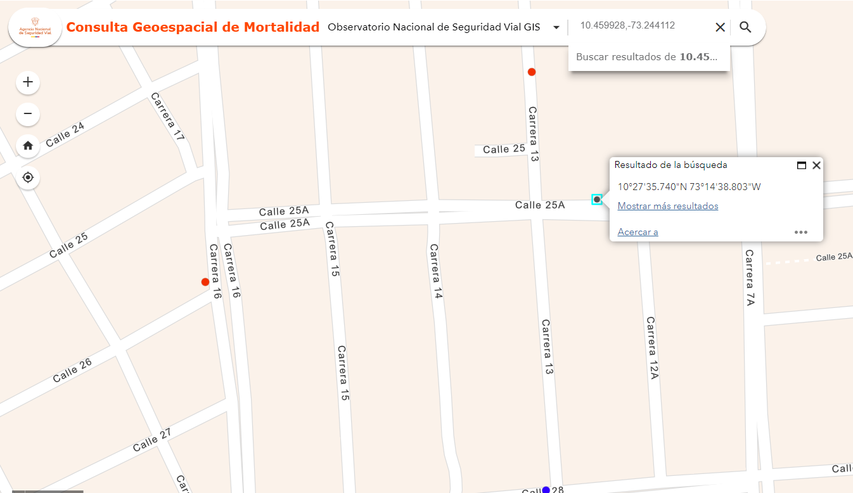
 | NUMERO DE VICTIMAS | VÍA URBANA | LATITUD | LONGITUD | COORDENADAS | MUNICIPIO | USUARIO | CALLE 30A
 | 11 | Avenida Badillo | 10.446065 | -73.25519 | 10.446065,-73.22519 | Valledupar | Motociclistas
 | 5 | Calle 30A | 10.45928 | -73.244112 | 10.459928,-73.244112 | Valledupar | Motociclistas

 | MAPA DE CALOR
 | 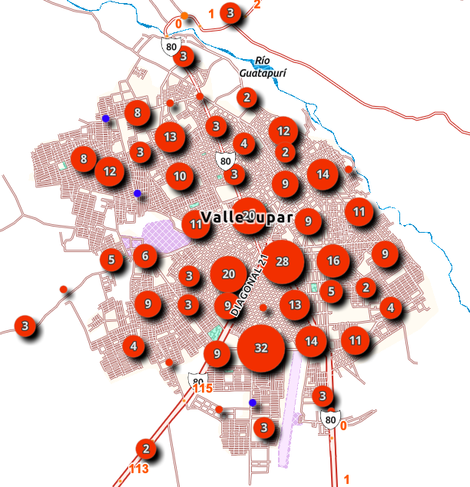

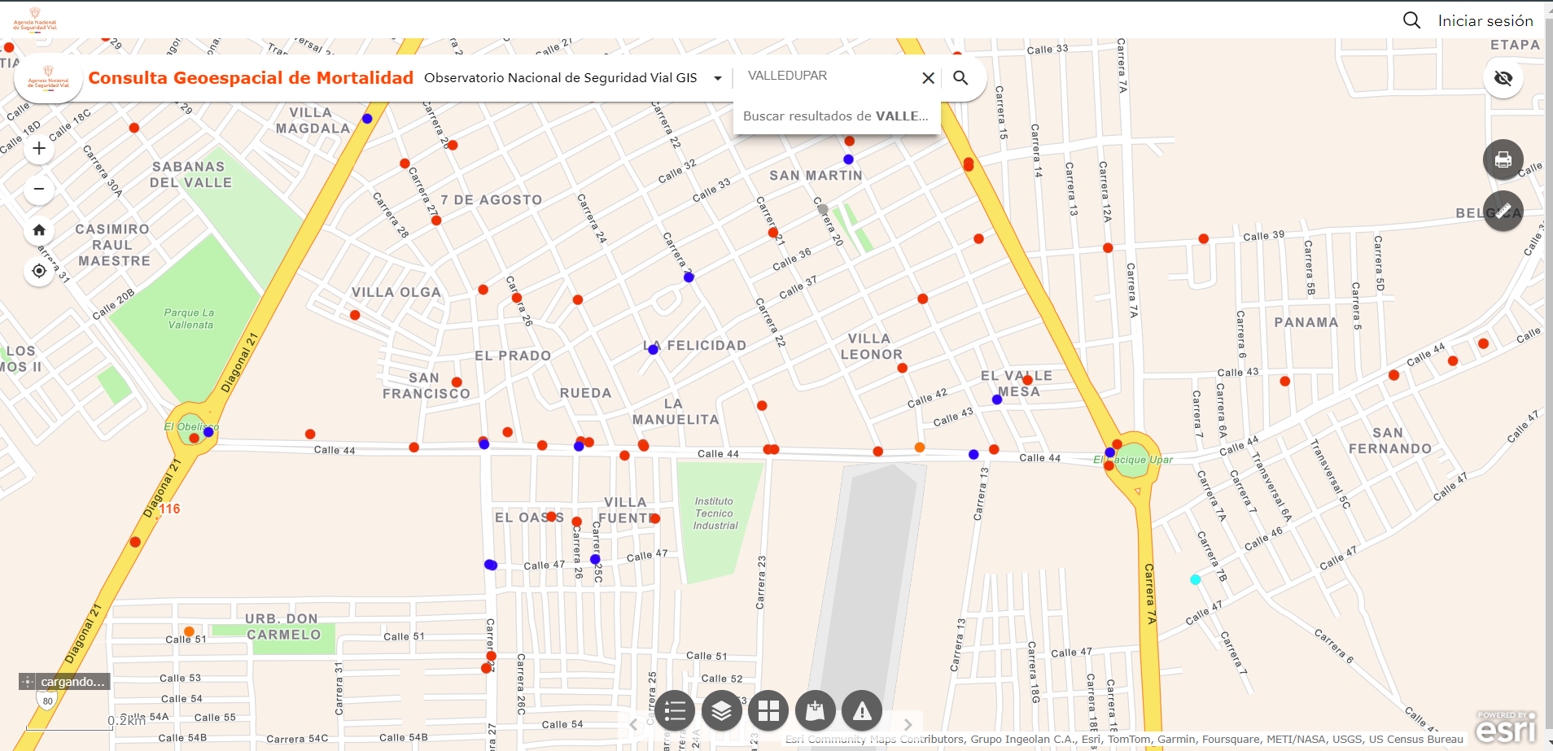
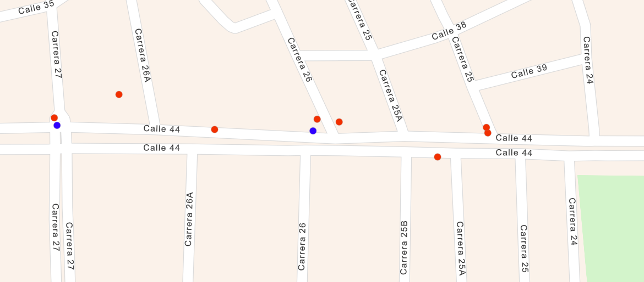
 |  |  |  |  |  |  |  | AVENIDA BADILLO
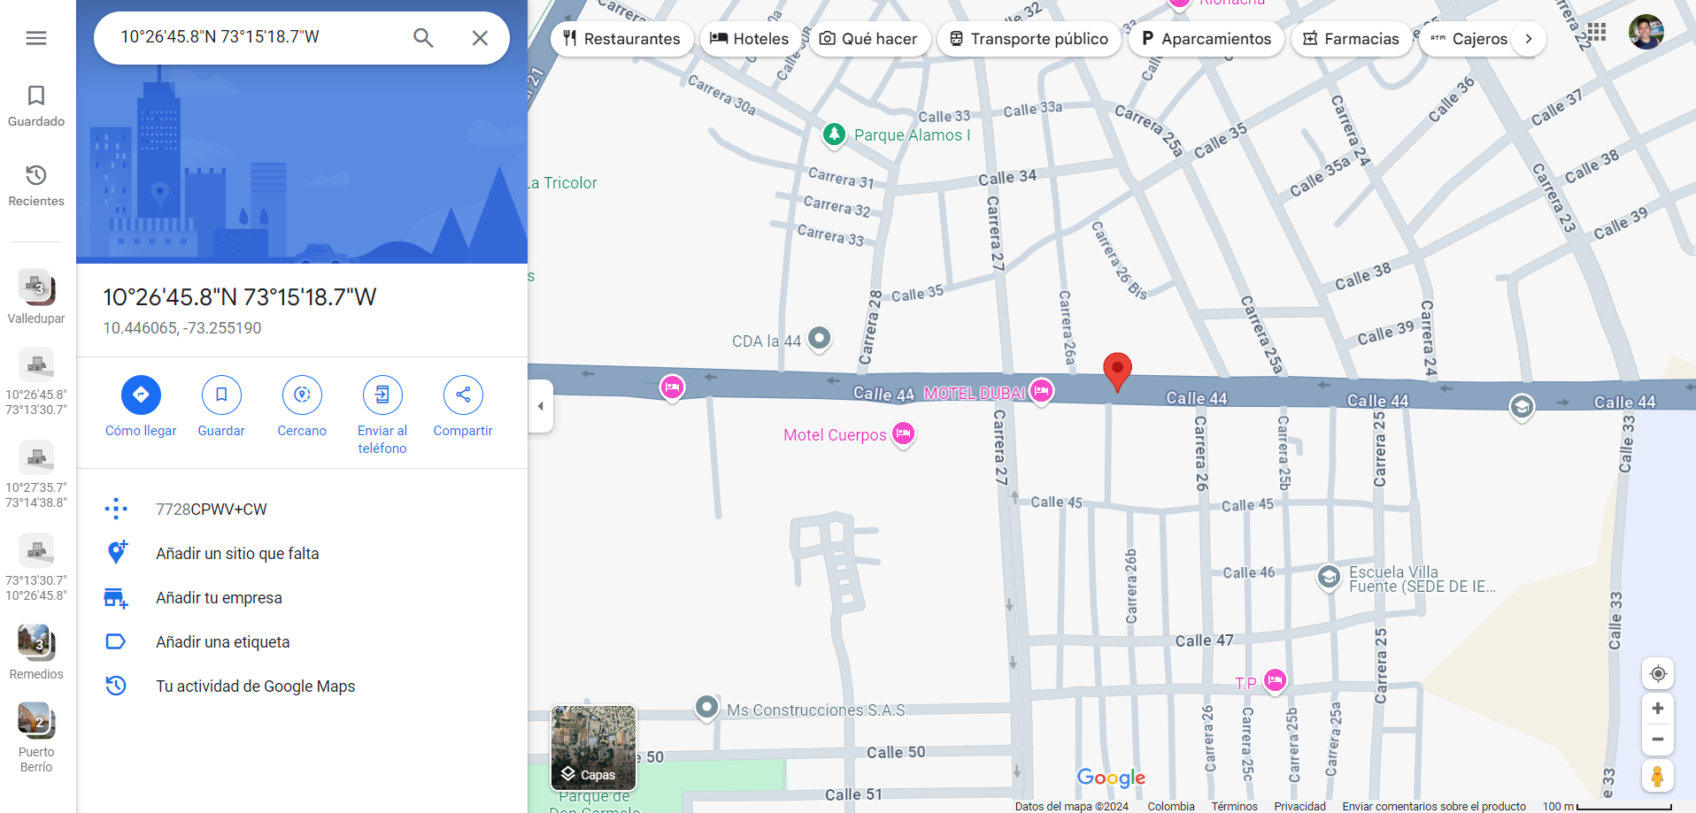
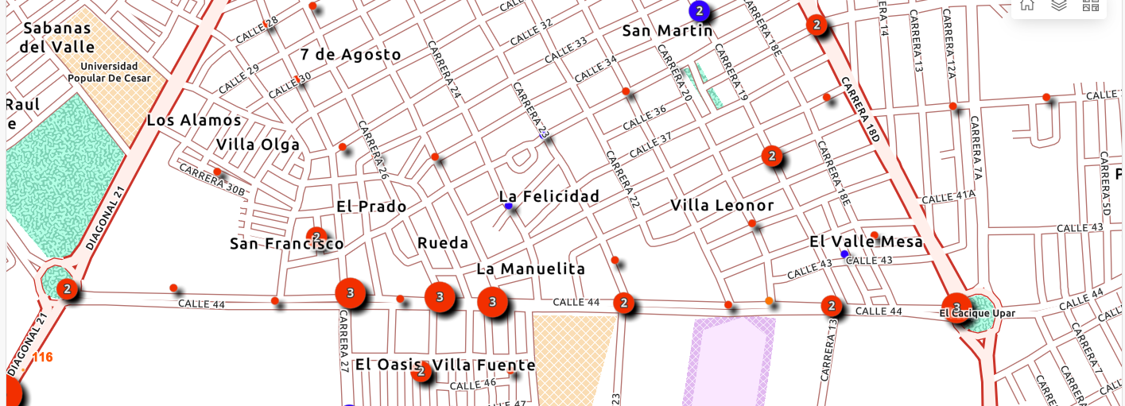

 |  |  |  |  |  |  |  | DIAGONAL 21

